zad 1
Utwórz następujący wykres notowań akcji KGHM:

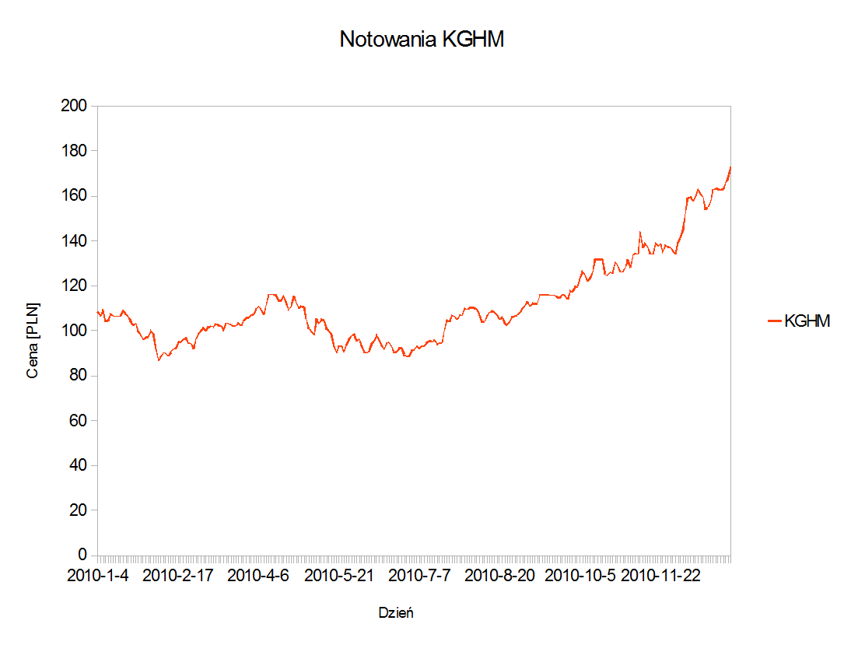
 | KGHM
Data | Cena | Notowania KGHM | Data | KGHM
20100104 | 108.5 | 1 | 2010-01-04 | 108.5
20100105 | 106.4 | 2 | 2010-01-05 | 106.4
20100106 | 109 | 3 | 2010-01-06 | 109
20100107 | 104.1 | 4 | 2010-01-07 | 104.1
20100108 | 104.5 | 5 | 2010-01-08 | 104.5
20100111 | 107.2 | 6 | 2010-01-11 | 107.2
20100112 | 106.7 | 7 | 2010-01-12 | 106.7
20100113 | 106.1 | 8 | 2010-01-13 | 106.1
20100114 | 106.1 | 9 | 2010-01-14 | 106.1
20100115 | 106.7 | 10 | 2010-01-15 | 106.7
20100118 | 109 | 11 | 2010-01-18 | 109
20100119 | 107.4 | 12 | 2010-01-19 | 107.4
20100120 | 106.1 | 13 | 2010-01-20 | 106.1
20100121 | 104.3 | 14 | 2010-01-21 | 104.3
20100122 | 102.3 | 15 | 2010-01-22 | 102.3
20100125 | 103 | 16 | 2010-01-25 | 103
20100126 | 100 | 17 | 2010-01-26 | 100
20100127 | 98.05 | 18 | 2010-01-27 | 98.05
20100128 | 96.05 | 19 | 2010-01-28 | 96.05
20100129 | 97 | 20 | 2010-01-29 | 97
20100201 | 97 | 21 | 2010-02-01 | 97
20100202 | 100 | 22 | 2010-02-02 | 100
20100203 | 98.65 | 23 | 2010-02-03 | 98.65
20100204 | 92 | 24 | 2010-02-04 | 92
20100205 | 86.5 | 25 | 2010-02-05 | 86.5
20100208 | 88 | 26 | 2010-02-08 | 88
20100209 | 90 | 27 | 2010-02-09 | 90
20100210 | 90 | 28 | 2010-02-10 | 90
20100211 | 88.75 | 29 | 2010-02-11 | 88.75
20100212 | 90.4 | 30 | 2010-02-12 | 90.4
20100215 | 91.7 | 31 | 2010-02-15 | 91.7
20100216 | 92.05 | 32 | 2010-02-16 | 92.05
20100217 | 95 | 33 | 2010-02-17 | 95
20100218 | 94.75 | 34 | 2010-02-18 | 94.75
20100219 | 96 | 35 | 2010-02-19 | 96
20100222 | 96.6 | 36 | 2010-02-22 | 96.6
20100223 | 94.6 | 37 | 2010-02-23 | 94.6
20100224 | 94 | 38 | 2010-02-24 | 94
20100225 | 92.1 | 39 | 2010-02-25 | 92.1
20100226 | 96.4 | 40 | 2010-02-26 | 96.4
20100301 | 98.3 | 41 | 2010-03-01 | 98.3
20100302 | 99.8 | 42 | 2010-03-02 | 99.8
20100303 | 101 | 43 | 2010-03-03 | 101
20100304 | 100.1 | 44 | 2010-03-04 | 100.1
20100305 | 101.5 | 45 | 2010-03-05 | 101.5
20100308 | 102 | 46 | 2010-03-08 | 102
20100309 | 101.6 | 47 | 2010-03-09 | 101.6
20100310 | 103 | 48 | 2010-03-10 | 103
20100311 | 102.4 | 49 | 2010-03-11 | 102.4
20100312 | 102 | 50 | 2010-03-12 | 102
20100315 | 100.1 | 51 | 2010-03-15 | 100.1
20100316 | 103.1 | 52 | 2010-03-16 | 103.1
20100317 | 103 | 53 | 2010-03-17 | 103
20100318 | 102.6 | 54 | 2010-03-18 | 102.6
20100319 | 102 | 55 | 2010-03-19 | 102
20100322 | 102.1 | 56 | 2010-03-22 | 102.1
20100323 | 103.4 | 57 | 2010-03-23 | 103.4
20100324 | 102.2 | 58 | 2010-03-24 | 102.2
20100325 | 104.5 | 59 | 2010-03-25 | 104.5
20100326 | 105.5 | 60 | 2010-03-26 | 105.5
20100329 | 105.6 | 61 | 2010-03-29 | 105.6
20100330 | 106.9 | 62 | 2010-03-30 | 106.9
20100331 | 107.3 | 63 | 2010-03-31 | 107.3
20100401 | 109.5 | 64 | 2010-04-01 | 109.5
20100406 | 110.6 | 65 | 2010-04-06 | 110.6
20100407 | 109.5 | 66 | 2010-04-07 | 109.5
20100408 | 107.2 | 67 | 2010-04-08 | 107.2
20100409 | 111 | 68 | 2010-04-09 | 111
20100412 | 116 | 69 | 2010-04-12 | 116
20100413 | 116 | 70 | 2010-04-13 | 116
20100414 | 116.1 | 71 | 2010-04-14 | 116.1
20100415 | 115.7 | 72 | 2010-04-15 | 115.7
20100416 | 113.2 | 73 | 2010-04-16 | 113.2
20100419 | 113.2 | 74 | 2010-04-19 | 113.2
20100420 | 115.4 | 75 | 2010-04-20 | 115.4
20100421 | 112 | 76 | 2010-04-21 | 112
20100422 | 109.1 | 77 | 2010-04-22 | 109.1
20100423 | 111.1 | 78 | 2010-04-23 | 111.1
20100426 | 115.4 | 79 | 2010-04-26 | 115.4
20100427 | 112.5 | 80 | 2010-04-27 | 112.5
20100428 | 110 | 81 | 2010-04-28 | 110
20100429 | 111 | 82 | 2010-04-29 | 111
20100430 | 110.5 | 83 | 2010-04-30 | 110.5
20100504 | 105 | 84 | 2010-05-04 | 105
20100505 | 100.7 | 85 | 2010-05-05 | 100.7
20100506 | 100 | 86 | 2010-05-06 | 100
20100507 | 98 | 87 | 2010-05-07 | 98
20100510 | 105.2 | 88 | 2010-05-10 | 105.2
20100511 | 102.9 | 89 | 2010-05-11 | 102.9
20100512 | 105 | 90 | 2010-05-12 | 105
20100513 | 104.5 | 91 | 2010-05-13 | 104.5
20100514 | 101 | 92 | 2010-05-14 | 101
20100517 | 99.8 | 93 | 2010-05-17 | 99.8
20100518 | 98.4 | 94 | 2010-05-18 | 98.4
20100519 | 93.15 | 95 | 2010-05-19 | 93.15
20100520 | 90 | 96 | 2010-05-20 | 90
20100521 | 93 | 97 | 2010-05-21 | 93
20100524 | 93 | 98 | 2010-05-24 | 93
20100525 | 90.35 | 99 | 2010-05-25 | 90.35
20100526 | 93.7 | 100 | 2010-05-26 | 93.7
20100527 | 96.3 | 101 | 2010-05-27 | 96.3
20100528 | 97.7 | 102 | 2010-05-28 | 97.7
20100531 | 98.5 | 103 | 2010-05-31 | 98.5
20100601 | 95.4 | 104 | 2010-06-01 | 95.4
20100602 | 96.3 | 105 | 2010-06-02 | 96.3
20100604 | 93.5 | 106 | 2010-06-04 | 93.5
20100607 | 90.3 | 107 | 2010-06-07 | 90.3
20100608 | 90.1 | 108 | 2010-06-08 | 90.1
20100609 | 91 | 109 | 2010-06-09 | 91
20100610 | 94.1 | 110 | 2010-06-10 | 94.1
20100611 | 95.4 | 111 | 2010-06-11 | 95.4
20100614 | 97.75 | 112 | 2010-06-14 | 97.75
20100615 | 95.85 | 113 | 2010-06-15 | 95.85
20100616 | 93.6 | 114 | 2010-06-16 | 93.6
20100617 | 91.65 | 115 | 2010-06-17 | 91.65
20100618 | 94.4 | 116 | 2010-06-18 | 94.4
20100621 | 95 | 117 | 2010-06-21 | 95
20100622 | 92.5 | 118 | 2010-06-22 | 92.5
20100623 | 90 | 119 | 2010-06-23 | 90
20100624 | 90.5 | 120 | 2010-06-24 | 90.5
20100625 | 92 | 121 | 2010-06-25 | 92
20100628 | 92.25 | 122 | 2010-06-28 | 92.25
20100629 | 89.1 | 123 | 2010-06-29 | 89.1
20100630 | 88.6 | 124 | 2010-06-30 | 88.6
20100701 | 88.5 | 125 | 2010-07-01 | 88.5
20100702 | 91 | 126 | 2010-07-02 | 91
20100705 | 91.65 | 127 | 2010-07-05 | 91.65
20100706 | 93 | 128 | 2010-07-06 | 93
20100707 | 92 | 129 | 2010-07-07 | 92
20100708 | 93 | 130 | 2010-07-08 | 93
20100709 | 92.95 | 131 | 2010-07-09 | 92.95
20100712 | 94.7 | 132 | 2010-07-12 | 94.7
20100713 | 95.3 | 133 | 2010-07-13 | 95.3
20100714 | 95 | 134 | 2010-07-14 | 95
20100715 | 95.7 | 135 | 2010-07-15 | 95.7
20100716 | 93.85 | 136 | 2010-07-16 | 93.85
20100719 | 94.2 | 137 | 2010-07-19 | 94.2
20100720 | 94.75 | 138 | 2010-07-20 | 94.75
20100721 | 99.6 | 139 | 2010-07-21 | 99.6
20100722 | 104.7 | 140 | 2010-07-22 | 104.7
20100723 | 104 | 141 | 2010-07-23 | 104
20100726 | 106.9 | 142 | 2010-07-26 | 106.9
20100727 | 106 | 143 | 2010-07-27 | 106
20100728 | 105 | 144 | 2010-07-28 | 105
20100729 | 106.8 | 145 | 2010-07-29 | 106.8
20100730 | 106.7 | 146 | 2010-07-30 | 106.7
20100802 | 110 | 147 | 2010-08-02 | 110
20100803 | 109.4 | 148 | 2010-08-03 | 109.4
20100804 | 110 | 149 | 2010-08-04 | 110
20100805 | 110 | 150 | 2010-08-05 | 110
20100806 | 109.9 | 151 | 2010-08-06 | 109.9
20100809 | 109.3 | 152 | 2010-08-09 | 109.3
20100810 | 107 | 153 | 2010-08-10 | 107
20100811 | 103.4 | 154 | 2010-08-11 | 103.4
20100812 | 104.1 | 155 | 2010-08-12 | 104.1
20100813 | 106.7 | 156 | 2010-08-13 | 106.7
20100816 | 107.9 | 157 | 2010-08-16 | 107.9
20100817 | 108.7 | 158 | 2010-08-17 | 108.7
20100818 | 107.9 | 159 | 2010-08-18 | 107.9
20100819 | 107 | 160 | 2010-08-19 | 107
20100820 | 104.9 | 161 | 2010-08-20 | 104.9
20100823 | 105.9 | 162 | 2010-08-23 | 105.9
20100824 | 103.4 | 163 | 2010-08-24 | 103.4
20100825 | 102.4 | 164 | 2010-08-25 | 102.4
20100826 | 104.2 | 165 | 2010-08-26 | 104.2
20100827 | 106 | 166 | 2010-08-27 | 106
20100830 | 106.3 | 167 | 2010-08-30 | 106.3
20100831 | 106.9 | 168 | 2010-08-31 | 106.9
20100901 | 108.1 | 169 | 2010-09-01 | 108.1
20100902 | 109.7 | 170 | 2010-09-02 | 109.7
20100903 | 111 | 171 | 2010-09-03 | 111
20100906 | 112.9 | 172 | 2010-09-06 | 112.9
20100907 | 110.9 | 173 | 2010-09-07 | 110.9
20100908 | 112.2 | 174 | 2010-09-08 | 112.2
20100909 | 111.7 | 175 | 2010-09-09 | 111.7
20100910 | 112.3 | 176 | 2010-09-10 | 112.3
20100913 | 115.9 | 177 | 2010-09-13 | 115.9
20100914 | 115.9 | 178 | 2010-09-14 | 115.9
20100915 | 116 | 179 | 2010-09-15 | 116
20100916 | 115.9 | 180 | 2010-09-16 | 115.9
20100917 | 115.8 | 181 | 2010-09-17 | 115.8
20100920 | 115.6 | 182 | 2010-09-20 | 115.6
20100921 | 115.7 | 183 | 2010-09-21 | 115.7
20100922 | 115 | 184 | 2010-09-22 | 115
20100923 | 114.5 | 185 | 2010-09-23 | 114.5
20100924 | 115.9 | 186 | 2010-09-24 | 115.9
20100927 | 115.7 | 187 | 2010-09-27 | 115.7
20100928 | 113.8 | 188 | 2010-09-28 | 113.8
20100929 | 117.5 | 189 | 2010-09-29 | 117.5
20100930 | 117.3 | 190 | 2010-09-30 | 117.3
20101001 | 119.4 | 191 | 2010-10-01 | 119.4
20101004 | 119.5 | 192 | 2010-10-04 | 119.5
20101005 | 123.1 | 193 | 2010-10-05 | 123.1
20101006 | 126.5 | 194 | 2010-10-06 | 126.5
20101007 | 125.1 | 195 | 2010-10-07 | 125.1
20101008 | 122 | 196 | 2010-10-08 | 122
20101011 | 123.8 | 197 | 2010-10-11 | 123.8
20101012 | 126 | 198 | 2010-10-12 | 126
20101013 | 131.5 | 199 | 2010-10-13 | 131.5
20101014 | 131.5 | 200 | 2010-10-14 | 131.5
20101015 | 131.5 | 201 | 2010-10-15 | 131.5
20101018 | 131.9 | 202 | 2010-10-18 | 131.9
20101019 | 125.1 | 203 | 2010-10-19 | 125.1
20101020 | 124.5 | 204 | 2010-10-20 | 124.5
20101021 | 125.9 | 205 | 2010-10-21 | 125.9
20101022 | 125.5 | 206 | 2010-10-22 | 125.5
20101025 | 130.5 | 207 | 2010-10-25 | 130.5
20101026 | 129 | 208 | 2010-10-26 | 129
20101027 | 126 | 209 | 2010-10-27 | 126
20101028 | 126.1 | 210 | 2010-10-28 | 126.1
20101029 | 128 | 211 | 2010-10-29 | 128
20101102 | 131.3 | 212 | 2010-11-02 | 131.3
20101103 | 128 | 213 | 2010-11-03 | 128
20101104 | 133.7 | 214 | 2010-11-04 | 133.7
20101105 | 134.5 | 215 | 2010-11-05 | 134.5
20101108 | 134.1 | 216 | 2010-11-08 | 134.1
20101109 | 144 | 217 | 2010-11-09 | 144
20101110 | 136.9 | 218 | 2010-11-10 | 136.9
20101112 | 139 | 219 | 2010-11-12 | 139
20101115 | 137.2 | 220 | 2010-11-15 | 137.2
20101116 | 134 | 221 | 2010-11-16 | 134
20101117 | 134.1 | 222 | 2010-11-17 | 134.1
20101118 | 139 | 223 | 2010-11-18 | 139
20101119 | 137.7 | 224 | 2010-11-19 | 137.7
20101122 | 138.6 | 225 | 2010-11-22 | 138.6
20101123 | 134.7 | 226 | 2010-11-23 | 134.7
20101124 | 138.1 | 227 | 2010-11-24 | 138.1
20101125 | 137.3 | 228 | 2010-11-25 | 137.3
20101126 | 137 | 229 | 2010-11-26 | 137
20101129 | 135.3 | 230 | 2010-11-29 | 135.3
20101130 | 134 | 231 | 2010-11-30 | 134
20101201 | 139.1 | 232 | 2010-12-01 | 139.1
20101202 | 141.2 | 233 | 2010-12-02 | 141.2
20101203 | 144.9 | 234 | 2010-12-03 | 144.9
20101206 | 151.9 | 235 | 2010-12-06 | 151.9
20101207 | 159 | 236 | 2010-12-07 | 159
20101208 | 159.5 | 237 | 2010-12-08 | 159.5
20101209 | 157.6 | 238 | 2010-12-09 | 157.6
20101210 | 159.9 | 239 | 2010-12-10 | 159.9
20101213 | 163 | 240 | 2010-12-13 | 163
20101214 | 160.9 | 241 | 2010-12-14 | 160.9
20101215 | 159.4 | 242 | 2010-12-15 | 159.4
20101216 | 154 | 243 | 2010-12-16 | 154
20101217 | 155 | 244 | 2010-12-17 | 155
20101220 | 157.9 | 245 | 2010-12-20 | 157.9
20101221 | 162.9 | 246 | 2010-12-21 | 162.9
20101222 | 163.2 | 247 | 2010-12-22 | 163.2
20101223 | 163 | 248 | 2010-12-23 | 163
20101227 | 162.5 | 249 | 2010-12-27 | 162.5
20101228 | 163.1 | 250 | 2010-12-28 | 163.1
20101229 | 166 | 251 | 2010-12-29 | 166
20101230 | 167.9 | 252 | 2010-12-30 | 167.9
20101231 | 173 | 253 | 2010-12-31 | 173

